apresentação
 | ADIÇÃO DE NÚMEROS INTEIROS

VOCÊ JÁ OUVIU AS SEGUINTES NOTÍCIAS NA TELEVISÃO OU NO RÁDIO OU NA SUA PRÓPRIA ESCOLA?

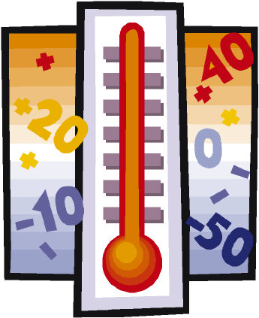
A TEMPERATURA AUMENTOU 2º C;
HOJE DE MANHÃ A TEMPERATURA ESTAVA MAIS BAIXA QUE ONTEM;
A PREVISÃO É BAIXAR A TEMPERATURA PARA AMANHÃ;
O PONTO DE FUSÃO DA ÁGUA É 0ºC E DE EBULIÇÃO É 100ºC.

SITUAÇÕES COMO ESTAS SERÃO EXPLORADAS AGORA DE FORMA DIVERTIDA!

NÃO PERCA A OPORTUNIDADE DE APRENDER DIVERTINDO-SE!!!

 | Na próxima planilha você verá mais sobre o assunto! Não perca!

exemplo
NAS CÉLULAS ROXAS SÃO DADAS AS TEMPERATURAS INICIAS, VOCÊ DEVE COMPLETAR COM AS TEMPERATURAS FINAIS, NAS CÉLULAS VERDES, PARA OBTER A VARIAÇÃO DA TEMPERATURA

 | INICIAL EM ºC |  | VARIAÇÃO EM ºC |  | FINAL EM ºC
 | -2 | + | 12 | = | 10
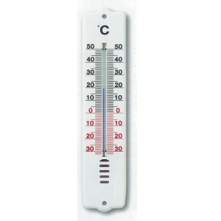
 | -1 | + | -2 | = | -3
 |  |  |  |  |  |  | OBS:Variação de temperatura é quantos graus Célsuis ela aumentou ou diminuiu
 | 0 | + | 12 | = | 12

 | 1 | + | 11 | = | 12

 | 2 | + | 10 | = | 12

 | 3 | + | 9 | = | 12

 | 4 | + | 8 | = | 12

 | 5 | + | 7 | = | 12

 | 6 | + | 6 | = | 12

 | 15 | + | 5 | = | 20 | Na próxima planilha há mais exemplos desse tipo! Vá em frente!

reflexão
AGORA VAMOS REFLETIR SOBRE O QUE VOCÊ REALIZOU! PENSE SOBRE AS PERGUNTAS!

1. QUANDO A TEMPERATURA É 0ºC E SOFRE UMA DIMINUIÇÃO, A TEMPERATURA FINAL FICA MAIOR OU MENRO QUE A INICIAL? E O SINAL?

2. QUANDO A TEMPERATURA É 0ºC E SOFRE UM AUMENTO, A TEMPERATURA FINAL FICA MAIOR OU MENRO QUE A INICIAL? E O SINAL?

3. QUANDO UMA TEMPERATURA ESTA POSITIVA E SOFRE UM AUMENTO, A TEMPERATURA FINAL FICARÁ MAIOR OU MENOR QUE A INICIAL? E COMO FICA O SINAL?

4. QUANDO UMA TEMPERATURA ESTA POSITIVA E SOFRE UMA DIMINUIÇÃO, A TEMPERATURA FINAL FICARÁ MAIOR OU MENOR QUE A INICIAL? E O SINAL?

5. QUANDO UMA TEMPERATURA ESTA NEGATIVA E SOFRE UM AUMENTO, A TEMPERATURA FINAL FINAL FICARÁ MAIOR OU MENOR QUE A INICIAL? E O SINAL?

6. QUANDO UMA TEMPERTURA ESTA NEGATIVA E SOFRE UMA DIMINUIÇÃO A TEMPERATURA FINAL FICARÁ MAIOR OU MENOR QUE A INICIAL? E O SINAL?

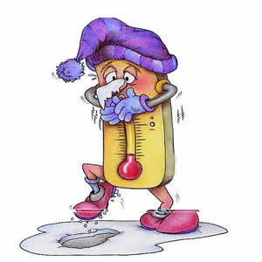

 | Na próxiam planilha você verá algumas propriedades sobre o que você refletiu!

exercicios
Agora é a sua vez!!! Resolva as adições de números inteiros preenchendo as células amarelas com os resultados que você encontrou.

1) | 0 + (+4) = | 4 | Certo
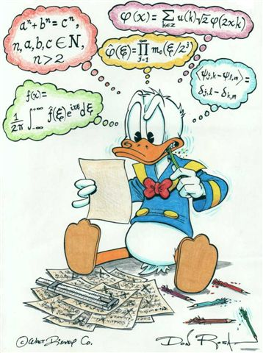
2) | 0 + (-5) = | -5 | Certo

3) | (+1) + (+3)= | 4 | Certo

4) | (+1) + (-5)= | -4 | Certo

5) | (-4) + (+6)= | 2 | Certo

6) | (-3) + (-6)= | -9 | Certo

7) | (-5) + (-5)= | -10 | Certo

8) | (+4)+ (-8)= | -4 | Certo

 | OBS: Faça de conta que a primeira parcela é a temperatura inicial e a segunda parcela é a variação, você deverá preencher com a temperatura final!

